敦賀レポート
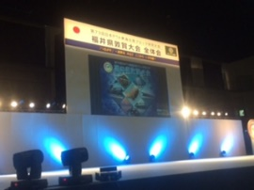
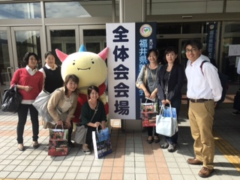
 | 第73回日本PTA東海北陸ブロック研究大会

 |  |  | 福井県敦賀大会を終えて

 | 例年では、二日間に分けての開催となる東海北陸ブロック研究大会ですが、
第73回福井県敦賀大会では、宿泊施設等の都合もあり、一日での開催となり
ました。小雨がパラつく中、朝6時半に北城小学校に集合し、ﾁｬｰﾀｰﾊﾞｽにて
9名で福井県敦賀市へと向かいました。
午前の部第2分科会では、きらめきみなと館にて「親が家庭で子に伝えるた
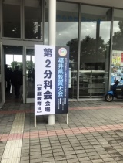
めには！」を課題に掲げ、2校による研究発表が行われました。

 | ・親子で見つけよう 学びの種を
 |  | ～子どもたちの健やかな育成を目指した親子のふれ合い
 |  |  |  |  | 家庭‐地域‐学校の連携～
 |  |  |  | 石川県能美市立福岡小学校父母と先生の会
 |  | 親子でふれあい、地域で参加する行事がたくさん行われている中、
 |  | 夏休み親子ふれあい体験の親子クッキングでは、各家庭で都合の良い
 |  | 時間に行えるので、誰もが参加でき、発達段階に応じてメニューを決
 |  | める事ができるため、親子で作り上げる喜びが実感できる貴重な体験
 |  | となっています。行事を開催するだけではなく、地域の特産物を使い
 |  | 感謝して食すことにより、地域とのつながりも感じる事ができるのだ
 |  | と改めて思いました。

 | ・家族、地域で育てる「ちょっぽこ」
 |  |  |  | 福井県越前町立越前中学校PTA
 |  | ちょっぽことは、福井弁で“可愛くてしょうがない子”を意味してい
 |  | ます。家族や地域で大切に子どもたちを育てていくという心意気は越
 |  | 前地区に根付いた良き文化であり、今後受け継いでいくべき習慣であ
 |  | る。制服等のバザーや親子奉仕作業等たくさんの実践活動が行われて
 |  | います。
 |  | 生徒会が自主的に定めた『ノーメディア3項』
 |  |  | ・午後9時以降は使用しません
 |  |  | ・毎週水曜日は使用しません
 |  |  | ・定期テストの4日前から使用しません
 |  | 地区内すべての小学校でも、毎週水曜日はノーメディアデーと設定し
 |  | 家族や地域の協力も得ながら継続している事が印象的でした。

 | 午後の部全体会では、敦賀市総合運動公園にてチアダンス、功労者表彰、
歴史コメンテーター 金谷俊一郎氏による記念講演
 |  |  |  | 「つながり」～歴史人に学ぶ～ が行われました。
 | 金谷氏はテレビでも多数活躍されており、特徴的な口調で楽しく聞く事が
できました。歴史の授業は、結果や答えばかりでつまらない事が多い。背景
や経緯を理解して楽しく覚えると良いとの事でした。歴史はもちろん、日本
の世界遺産や日本遺産についても詳しく、地元の歴史のお話も人気です。

 | お礼のことばでの、実行委員長による問いかけがとても印象的でしたので
紹介します。

 | 『なぜ子育て、PTAをしているのか考えたことがありますか？』

 |  | PTAを含む子育てをしているのは、あなたが生きた証を未来に生きる
 |  | 人達の心に刻む事である。
 |  | いろいろな経緯や成り行き等あったかとは思いますが、自分の意志で
 |  | 最終決定した結果である。子どもたちが、この姿を見て沢山の事を感
 |  | じてくれるはず。子育てもPTAも誰もが奮闘中、どうせやるなら楽し
 |  | みましょう。と、力強い言葉でおっしゃっていました。
 |  | 私も日々子育て、PTA、仕事など奮闘中ではありますが、沢山の人との
 |  | 出会いに感謝し、自分の時間も大切にしながら、もっともっと楽しもう
 |  | と思いました。

 | 次期開催地紹介では、愛知県小中学校PTA連絡協議会の方々によるPRが行
 | なわれ、開催会場をはじめ、愛知県の魅力などが沢山紹介されました。

 | 長時間座りっぱなしの一日でしたが、沢山の人が関わり、会を盛り上げ
て下さっていることに感謝し、子どもの成長を思う気持ちは同じである事
を改めて実感する事ができました。今後の市Ｐ連活動や子育てでの力にし
たいと思いました。

